상품제안서
스마텍 8포트 올인원 허브 | 상품코드: S43691

 |  |  |  |  |  |  | 02-713-8555 | www.synergygift.co.kr
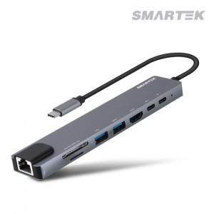

【상세/제작정보】 | c타입 8in1 멀티 허브

【인쇄/포장옵션】 | 레이저, 풀칼라 / 포장지포장

【공급단가】 | 수량 | 30~ | 100~ | 300~ | 500~ | 1,000~
*VAT별도 | 단가 | 15,950원 | 15,010원 | 14,530원 | 13,820원 | 13,350원

【상품 URL】 | https://www.synergygift.co.kr:443/src/goods_detail.php?gdno=43691

